会員ログイン画面
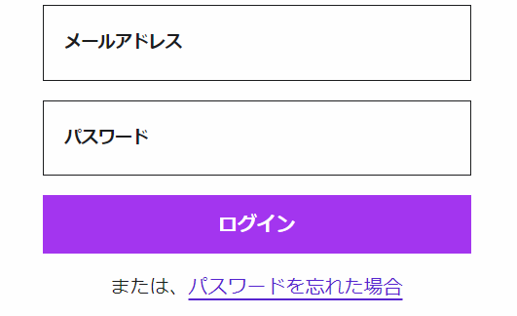
画面レイアウト仕様書
プロジェクト： | PetHotel | 画面： | 会員ログイン画面 （USER01） | 作成者： | EB-張伯陽 | 作成日： | 2023-03-13

会員新規登録
画面レイアウト仕様書
プロジェクト： | PetHotel | 画面： | 会員新規登録 （USER02） | 作成者： | EB-張伯陽 | 作成日： | 2023-03-13

アカウント作成

ユーザ名
user＠e-business.co.jp

パスワード
******

パスワード再入力
******

お名前（漢字）
虎門
太郎

お名前（かな）
とらのもん
たろう

生年月日
YEAR
MONTH
DAY

性別

Male
Female

会社
株式会社イー・ビジネス

住所
虎ノ門ヒルズビジネスタワー5階

会員登録
ログイン

パスワード変更画面
画面レイアウト仕様書
プロジェクト： | PetHotel | 画面： | パスワード変更画面 （USER03） | 作成者： | EB-張伯陽 | 作成日： | 2022-03-13

パスワード変更

旧パスワード：

新しいパスワード：

新しいパスワード（再入力）：

OK

チェックイン画面
画面レイアウト仕様書
プロジェクト： | PetHotel | 画面： | チェックイン画面 （HOTELSYS01） | 作成者： | EB-張伯陽 | 作成日： | 2023-03-13

チェックイン

ユーザ名：user
予約状況：なし

日付
YEAR
MONTH
DAY

ルーム一覧

選択したルーム
3E

◻予約した部屋にする

チェックイン

チェックアウト画面
画面レイアウト仕様書
プロジェクト： | PetHotel | 画面： | チェックアウト画面 （HOTELSYS02） | 作成者： | EB-張伯陽 | 作成日： | 2023-03-13

チェックアウト

ユーザ名
user

チェックインしたルーム
3E

チェックアウト

予約画面
画面レイアウト仕様書
プロジェクト： | PetHotel | 画面： | 予約画面 （HOTELSYS03） | 作成者： | EB-張伯陽 | 作成日： | 2023-03-13

予約

ユーザ名
user

日付
YEAR
MONTH
DAY

ルーム一覧

選択したルーム
3E

予約

予約キャンセル画面
画面レイアウト仕様書
プロジェクト： | PetHotel | 画面： | 予約キャンセル画面 （HOTELSYS04） | 作成者： | EB-張伯陽 | 作成日： | 2023-03-13

予約キャンセル

ユーザ名
user

予約したルーム
3E

予約キャンセル

マイページ画面
画面レイアウト仕様書
プロジェクト： | PetHotel | 画面： | マイページ画面 （HOTELSYS05） | 作成者： | EB-張伯陽 | 作成日： | 2023-03-13

マイページ

ユーザ名
user

チェックインしたルーム
-

予約したルーム
-

チェックイン

チェックアウト

予約

予約キャンセル

パスワード変更

ログアウト

